Sheet1
OOD |  |  |  |  | １１.プログラム機能設計書 |  |  |  |  |  |  |  |  |  |  |  |  |  |  |  |  |  |  |  |  |  |  | 4/11
システム名： 店舗情報共有システム |  |  |  |  |  |  |  |  |  | 機能名： メール受信画面(機能ID：002) |  |  |  |  |  |  |  |  |  |  |  |  |  | 作成日： 2013/11/15 |  |  |  | 作成者： 青山直樹

 | 【１－１．概要説明】
 |  |  | ・受信メールの確認画面、トップ画面より遷移してくる。
 |  |  | ・返信ボタンを押すと、メール送信フォームに遷移する。
 |  |  | ・戻るボタンを押すとトップ画面に遷移する。

共通メニュー
 | 【１－２．画面レイアウト定義】

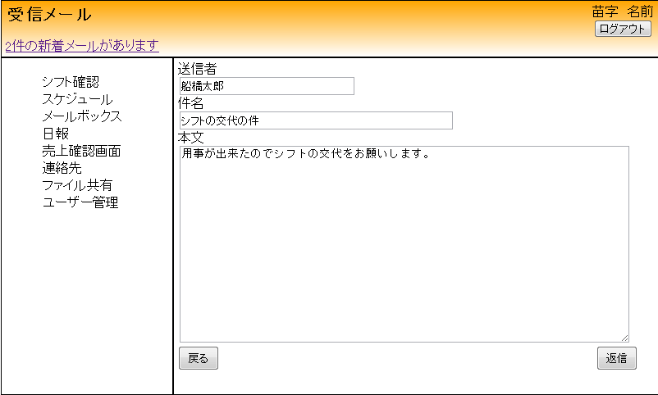

(1)

(2)

(3)

(5)
(4)

 | 【１－３．画面項目定義】
 |  | 番号 | 項目名 |  |  |  | 項目名（英字） | 属性 |  | 型 |  | 桁数 (Byte) | I/O | 必須チェック | 入力制限 |  |  |  | 表示形式 （編集仕様） | DBアクセス | 対応テーブルカラム |  | 詳細
 |  |  |  |  |  |  |  |  |  |  |  |  |  |  | かな | カタカナ | 英字 | 数値
 |  | (1) | 送信者名 |  |  |  | sendName | label |  | String |  | - | O | - | - | - | - | - | - | (1) | メール, 送信元ID |  | 送信者の名前を出力する。
 |  | (2) | 件名 |  |  |  | title | label |  | String |  | - | O | - | - | - | - | - | - | (1) | メール, 件名 |  | 件名を出力する。
 |  | (3) | 本文 |  |  |  | main | label |  | String |  | - | O | - | - | - | - | - | - | (1) | メール, 本文 |  | 本文を出力する。
 |  | (4) | 返信ボタン |  |  |  | reply | button |  | - |  | - | I/O | - | - | - | - | - | - | - | - |  | メール送信画面に遷移する。
 |  | (5) | 戻るボタン |  |  |  | return | button |  | - |  | - | I/O | - | - | - | - | - | - | - | - |  | トップ画面に遷移する。

 | 【１－４．入力パラメータ】
 |  |  | なし。

 | 【１－５．イベント詳細定義】
 |  |  |  |  |  |  |  |  |  |  |  |  |  |  |  |  |  |  |  |  |  | ＰＴ実施結果記入欄
 |  | № | イベント／条件 |  |  |  |  | 処理内容 |  |  |  |  |  |  |  |  |  |  |  |  |  | 実施日 |  |  | 結果 | 実施日 | 結果 | 実施日 | 結果
 |  | 1 | 自画面表示時 |  |  |  |  | 【表示処理】
 |  |  |  |  |  |  |  |  | 1.トップ画面で押したメールリンクの内容を表示。

 |  | 2 | 返信ボタン押下時 |  |  |  |  | 【画面遷移】
 |  |  |  |  |  |  |  |  | ①URL
 |  |  |  |  |  |  |  |  |  |  | /mailS
 |  |  |  |  |  |  |  |  | ②遷移先
 |  |  |  |  |  |  |  |  |  |  | 003(メール送信画面)
 |  |  |  |  |  |  |  |  | ③パラメータ
 |  |  |  |  |  |  |  |  |  |  | メール送信画面の、画面設計書のインタフェースを参照。

 |  | 3 | 戻るボタン押下時 |  |  |  |  | 【画面遷移】
 |  |  |  |  |  |  |  |  | ①URL
 |  |  |  |  |  |  |  |  |  |  | /main
 |  |  |  |  |  |  |  |  | ②遷移先
 |  |  |  |  |  |  |  |  |  |  | 001(トップ画面)
 |  |  |  |  |  |  |  |  | ③パラメータ
 |  |  |  |  |  |  |  |  |  |  | トップ画面の、画面設計書のインターフェイスを参照。

 | 【１－６．DBアクセス】

 |  | (1)トップページから遷移
 |  |  |  | 取得カラム名
 |  |  |  |  |  | メール表,メールID
 |  |  |  |  |  | メール表,送信ID
 |  |  |  |  |  | メール表,受信ID
 |  |  |  |  |  | メール表,件名
 |  |  |  |  |  | メール表,本文
 |  |  |  | 表示対象テーブル
 |  |  |  |  |  | メール表
 |  |  |  | 表示条件
 |  |  |  |  |  | メール表,受信ID ＝ ユーザー情報表,ユーザID

